ss4_Hook
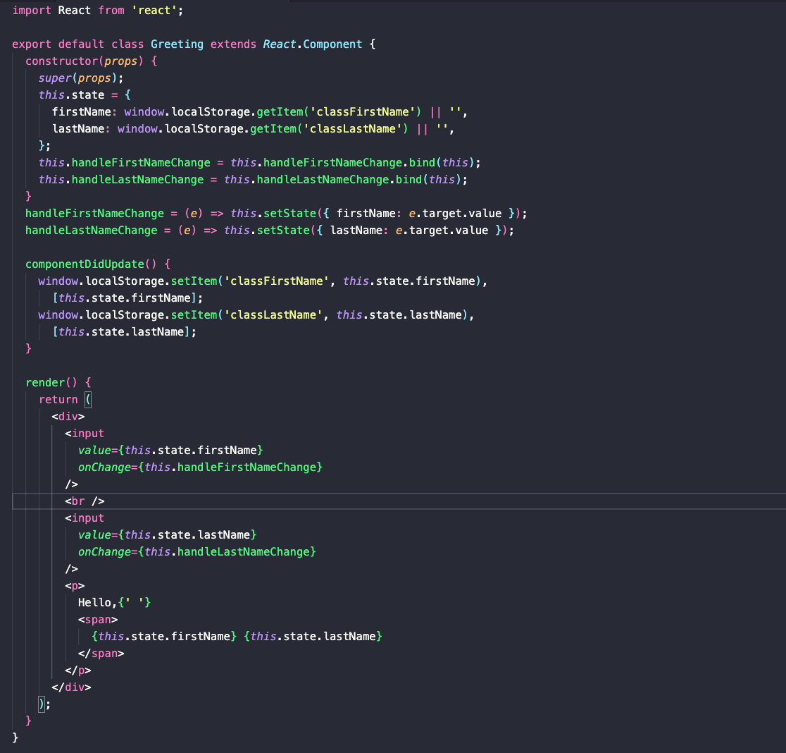
 |  | BÀI TẬP JAME CHO HỌC VIÊN HỌC LẠI MODULE 5

Bài tập 1 | [Bài tập] Làm quen với function component bằng cách viết lại class component

 | Hãy chuyển đổi code sau sang function component và sử dụng React Hooks
 | Yêu cầu:
 | - Các bạn nên code lại đoạn code dưới đây để hiểu được cách hoạt động
 | - Sau đó, hãy chuyển đổi đoạn code đó sang function component và sử dụng React Hooks

ss7_API Clients
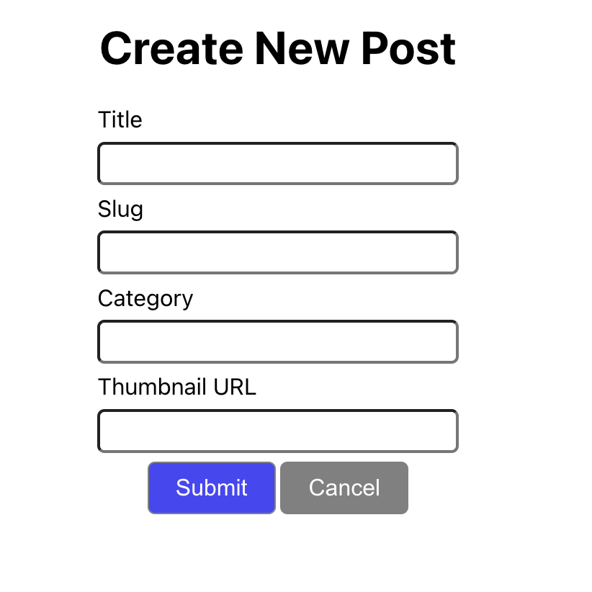
 |  | BÀI TẬP JAME CHO HỌC VIÊN HỌC LẠI MODULE 5

Bài tập 1 | [Bài tập] Sử dụng fake api để thực hiện get posts và create post

 | Data sẽ được lấy từ một mock API có sẵn. Thông tin API sẽ như sau:

 | Phương thức | URI
 | GET | https://my-json-server.typicode.com/sonpham1591996/cg-blogs/posts
 | POST | https://my-json-server.typicode.com/sonpham1591996/cg-blogs/posts

 | Mục tiêu
 | Tạo được dự án React JS
 | Thao tác với state thông qua event
 | Thực hành tương tác với API bằng Axios

 | Mô tả bài toán Viết chương trình xây dựng ứng dụng quản lý bài đăng

 | Giao diện như sau:

 | Khi nhấn nút Create thì ứng dụng sẽ chuyển sang trang tạo mới post như sau

